STM32F103ZET_메모리맵
STM32F103ZE Flash 메모리 펌웨어 구조 |  |  |  |  | STM32F103ZE 는 Reference Manual 에 명시 된 것처럼 High-density device 이며,
Page | Addr(HEX) | Domain | Size(KB) | Note | 각 Page의 크기는 2Kbyte 이다.
 | 0807FFFF | EEPROM2 | 2
255 | 0807F800
 |  | EEPROM1 | 2
254 | 0807F000
 |  | AppDown | 120 x 2 = 240
134 | 08043000
 |  | AppMain | 120 x 2 = 240
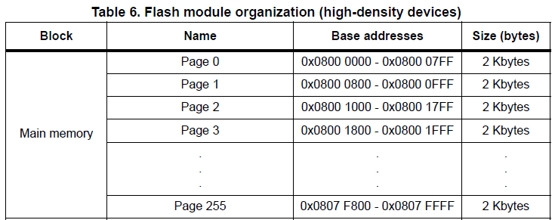
14 | 08007000
 |  | BootLoader | 14 x 2 = 28
0 | 08000000

